Sheet1
新迎中学心理咨询室设备清单
序号 | 产品名称 | 单位 | 数量 | 单价（元） | 技术参数 | 图片
1 | 心理测评软件（中学版） | 套 | 1 | 18800.00 | 【功能参数】 1.用户管理（支持6类角色） 1)心理老师：最高级业务权限，由心理老师使用，可管理全校学生、家长和老师的心理档案，邀请测评，预约心理咨询、推送报告等全部功能。 2)★校长：最高级业务查看权限，由校长使用，可查看全校学生、家长和老师的测评进度，查看预警等功能。 3)学生：可参与云平台各可用模块的普测或个测活动，查看心理老师推送的报告，预约心理咨询。 4)★家长：可参与云平台心理测评普测或个测活动，查看心理老师推送的报告，预约心理咨询。 5)★班主任：管理自己班级的学生及家长信息，查看自己班级的学生测评报告等功能。 6)★教职工：可参与云平台心理测评普测或个测活动，查看心理老师推送的报告，预约心理咨询。 2.心理测评 1)测评量表：内置130多个心理测评量表，满足不同年龄阶段的学生及成人多维度测评需求。 2)测评实施：支持团体与个别施测，可设置报告查看权限；根据施测对象智能分发量表，确保测评结果合理有效；监控测评完成进度，督促测评活动达成。 3.报告分析 1)个体报告：测评完成后系统自动生成专业报告，★并根据阅读对象区分教师、学生及成人版。 2)团体报告：测评完成后当样本量大于等于2时系统自动生成团体报告，涵盖整体分布（包括各项因子分析）、答题分布等多种统计方式，同时支持样本周期、年龄、性别等多重筛选条件。 3)数据管理：针对已完成的测评活动，提供测评报告、测评原始数据、测评预警人员名单导出功能。 4.预警管理 1)测试完成系统自动生成异常结果红、橙、黄分级预警；红色危机、橙色干预、黄色提示，支持预警名单导出，异常测评筛查等功能。 2)预警干预：系统提供多种在线预警处理方式及督导方案，同时支持线上及线下个体干预。 3)干预追踪：根据老师预警处理的选项，自动跟踪信息录入及完成情况，确保数据及时准确记录在案。 4)转介管理：提供转介记录的创建及跟踪记录，支持同一用户的多次转介及跟踪管理。 5.活动管理 1)心理老师：管理全校活动进度及测评报告，可对本校发起的活动进行延长、终止，★可通过刷新把新增的班级、转入/转出的学生动态加入活动。 2)★校长：可查看全校活动进度及学生的测评报告。 3)班主任：管理本班的活动进度，协助心理老师推进普测活动。 6.★团体辅导：针对轻微心理问题学生的团队心理辅导，支持线下辅导，线上记录并批量提交干预。 7.咨询管理 1)咨访设置：心理老师可根据自己的工作时间自由设置接访时段，支持人工或自动审核机制的切换方式。 2)代预约：支持心理老师代学生预约咨询。 3)咨询报告：系统提供规范化报告模板，便于心理老师快速完成咨询报告编辑，同时支持纸质报告上传系统保存记录。 8.预约咨询：支持学生、家长、教职工在线预约申请咨询。 9.系统反馈 【技术参数】 1.★采用一站式登录解决方案，实现一次登录，可在不同的教师角色和家长间一键切换。 2.★云平台及扩展模块分别提供网页版（可兼容IE、UC、360、Chrome、Firefox等主流浏览器）、App版（支持iOS、Android两大平台）、PC客户端版（支持Windows、macOS等主流操作系统）。 3.系统采用模块化、可扩展的架构设计，提供统一的使用界面，有效控制模块间的数据交互，有根据业务需要进行升级和扩展的潜力。 4.基于云计算，提供无限的存储与系统扩容潜力，使用内容分发网络(CDN)加速图片和媒体资源的访问。 5.采用基于Linux系统的环境，通过负载均衡、多层次的数据缓存保障系统的高性能、高可用性和高稳定性。
2 | 标准型体感音乐放松椅 | 套 | 1 | 14200.00 | 整体尺寸：≥760mm（长）*820mm（宽）*1220mm(高）(椅背收起) ≥1900mm（长）*820mm（宽）*700mm(高）（椅背展开） 产品净重：45KG 最大承载量：100KG；电源：220V（50Hz） 产品系统组成： 1、独立电动控制系统：音乐椅靠背、腿部电动控制设计，靠背约100度-170度，腿部约90度-170度任意调节。 2、播放系统：采用安卓系统，≥10.1寸屏幕，系统内存：≥4G；储存空间：≥16G；≥8核心，支持任意格式音乐、心理文章，心理图片、心理电影播放，可连接WiFi。运行速度流畅，多点式触摸屏，使用方便，携带方便，视觉体验出众。 3、音乐放松管理系统：分为心理影音、心理训练、心理助手、用户管理四大模块。 3-1心理影音包括大量心理图片、10大心理音乐；3-2心理训练包括三大真人放松训练、社交投射训练；3-3心理助手包括呼吸助手与训练助手；3-4用户管理。 4、播音系统:内置高品质播放系统，带蓝牙，带有模拟音频信号输入接口、USB输入接口，支持电脑、手机、平板等随需切换无线/有线模式，更多应用场景。 5、存储系统：支持SD卡及USB存储设备等。 6、多功能控制器：具有自动及音乐同步两种按摩模式，借助多功能控制面板，可实现对音频、震动、音源、歌曲、座椅姿势随意切换，系统将跟随音乐的节奏变化而变化，从而达到音乐和按摩同步效果 7、头等舱设计开发的小牛皮座椅。 8、三大真人放松训练视频光盘1张 （鼻腔放松，肌肉放松，呼吸放松） 配置组成： 1、体感音乐放松椅1台 2、音乐放松管理系统1套 3、遮光眼罩2个 4、多功能遥控器1个 6、音乐导论1本 7、支架1个 | 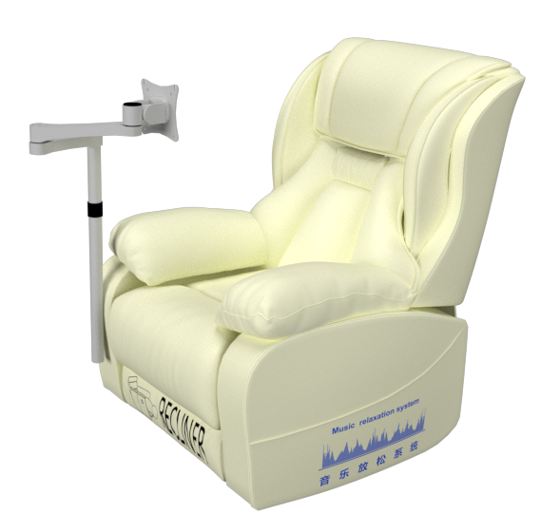
3 | 团体活动包 | 套 | 1 | 8000.00 | 包括环境适应篇、沟通交往篇、竞争合作篇、自我意识篇、创新实践篇、意志责任篇、学习管理篇、心灵成长篇8大主题60多种游戏，有效帮助学校老师开展各种形式的团体心理辅导活动。 团体活动心理辅导系统中包含各种与活动内容相匹配的辅助材料： （1）活动材料：便于携带的精致团体活动箱四个；团体心理辅导所需的76种材料按照活动要求内置于不同的团体活动箱中。 （2）活动材料配置细节：首先，各个活动所需的材料均独立包装； 其次，8大主题60多种心理游戏分置于A、B、C、D四个团体活动箱中；最后，团体活动箱中还配备了带有存储功能的播放器，存储了35首音乐以及十几项活动所需的文本资料。 （3）团体心理游戏教程卡：每个心理活动都配有相应的教程卡，用于指导活动得以顺利开展。八大主题的团体心理游戏按照两两一组的方式划分为四组，每组教程卡采用不同的设计外型，分别置于A、B、C、D四个团体活动箱中。 团体活动A包主题活动： 环境适应篇----茫茫人海、对号入座、分享的快乐等八项；沟通交往篇----“绳之以法”、Follow me、与你同在等八项。 团体活动B包主题活动： 竞争合作篇----小鸟“喂食”、广而告之、甜甜“圈”等八项；自我意识篇----素描、鲜花绿叶、冥想等八项。 团体活动C包主题活动： 创新实践篇----营销“术”、我第一、灯塔等八项；意志责任篇----不抛弃，不放弃、千方百计、生命的守护等八项。 团体活动D包主题活动： 学习管理篇----黄金分割、天籁之音、魅力T台等八项；心灵成长篇——走出“围城”、发射“甜筒”、展现自我“走过来”等九项。 产品清单：1、团体活动A包1个；2、团体活动B包1个；3、团体活动C包1个；4、团体活动D包1个。 | 